Planilha1
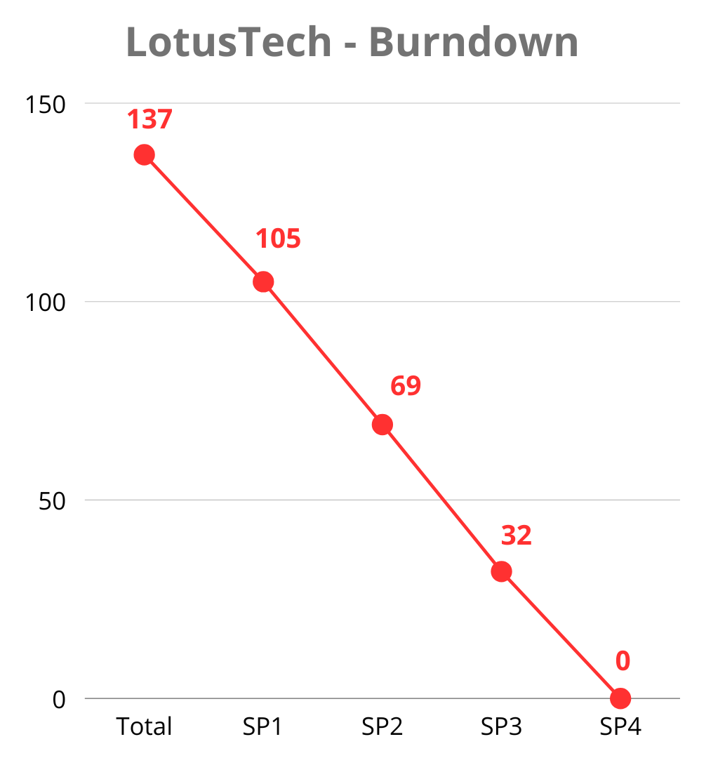
Nº | Requisito | Descrição | Classificação | Funcionalidade | Tamanho | Peso | Sprint
F1 | Tela Inicial (Front-end) | Tela de incio com informações da solução e o que usuário encontrá ao se cadastrar | Essencial | Funcional | P | 5 | SP2 | Sprints | Valores
F2 | Tela Inicial (Back-end) | Deverá ter um acesso rapido (navbar) para acessar o cadastro | Importante | Funcional | M | 8 | SP2 | Total | 137
F3 | Tela Cadastro (Front-end) | O software deverá permitir a opção de cadastro do usuário, para isso o usuário deverá informar o nome, um e-mail válido e uma senha, confirmando no campo abaixo. Deverá conter também um botão de redirecionamento para a tela de Login | Essencial | Funcional | P | 5 | SP2 | SP1 | 32
F4 | Tela Cadastro (Back-end) | Para a senha terá até 8 caracteres, pode conter somente caracteres com letra minúscula e números de 0 a 9; O E-mail deve ser válido (@, .com e .br); Os campos não podem estar em branco. | Essencial | Funcional | M | 8 | SP2 | SP2 | 36
F5 | Tela Login (Front-end) | O software deverá permitir a opção de login do usuário, para isso o usuário deverá informar o e-mail válido e uma senha. Deverá conter também um botão de redirecionamento para a tela de Cadastro. | Essencial | Funcional | P | 5 | SP2 | SP3 | 37
F6 | Tela Login (Back-end) | O login deverá ser autenticado somente com o e-mail e senha cadastrados | Essencial | Funcional | P | 5 | SP2 | SP4 | 32
F7 | Banco de Dados (Nuvem) | O software deverá registrar os dados em um banco de dados na nuvem | Essencial | Funcional | G | 13 | SP4
F8 | Banco de Dados (Criação) | O banco de dados terá as tabelas de usuário, endereço, rastreamento, gamificação e infoMeditação | Essencial | Funcional | P | 5 | SP1
F9 | Tela Sessões (Front-end) | Tela onde haverá sessões de meditação guiada e benefícios da sessão | Importante | Funcional | P | 5 | SP3
F10 | Tela Sessões (Back-end) | Essa tela será uma das opções da sidebar para navegação mais otimizada da solução | Importante | Funcional | M | 8 | SP3
F11 | Tela Perfil (Front-end) | O perfil deverá conter as informações pessoais como celular, email, foto, nome, botão para editar essas informações e uma amostra grafica do seu nivel conforme seu envolvimento com a plataforma | Essencial | Funcional | PP | 3 | SP3
F12 | Tela Perfil (Back-end) | Sendo uma das opções da sidebar, nessa tela as informações serão retiradas do banco de dados | Essencial | Funcional | M | 8 | SP3
F13 | Tela Registro Emocional Dashboards (Front-end) | O software oferecerá uma tela onde os usuários poderão adicionar registrar sua emoção, nivel de estresse e progresso na pratica da meditação onde haverá graficos com seu progresso ao longo do tempo | Desejável | Funcional | P | 5 | SP3
F14 | Tela Registro Emocional Dashboards (Back-end) | Com base nos dados do banco de dados que foram fornecidos pelos usuários, os dados serão convertidos em metricas para fazer uma amostra grafica aos usuários | Desejável | Funcional | M | 8 | SP3
NF15 | Desempenho | O site deve ter um tempo de resposta eficiente para garantir uma boa experiência ao usuário | Desejável | Não Funcional | PP | 3 | SP4
NF16 | Backup de dados | Deverá ser feito um backup regularmente nos dados dos usuários | Importante | Não Funcional | PP | 3 | SP4
NF17 | Responsabilidade Legal | A solução deve estar em acordo com as leis de proteção de dados (LGPD) e regulamentações relevantes | Importante | Não Funcional | P | 5 | SP4
NF18 | Versionamento | Toda alteração feita no projeto deverá ser versionada para o repositório do GitHub | Importante | Não Funcional | PP | 3 | SP1
NF19 | Ferramenta de gestão | Cada etapa concluída do projeto deverá que ser comunicada na ferramenta de gestão (Trello) | Importante | Não Funcional | PP | 3 | SP1
NF20 | Documentação | Deverá ser produzida no Word, se baseando no PMBOK GUIDE | Essencial | Não Funcional | GG | 21 | SP1
NF21 | Apresentação dos slides | Fazer os slides para apresentação do projeto em Power point | Importante | Não Funcional | M | 8 | SP4

